Analýza dát
Analýza dát - Pohoda festival |  |  | Grafické znázornienie

 |  |  | 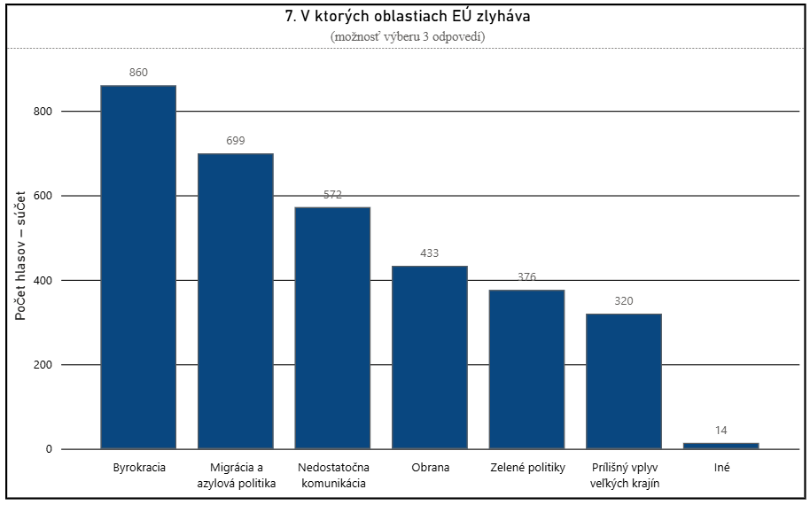 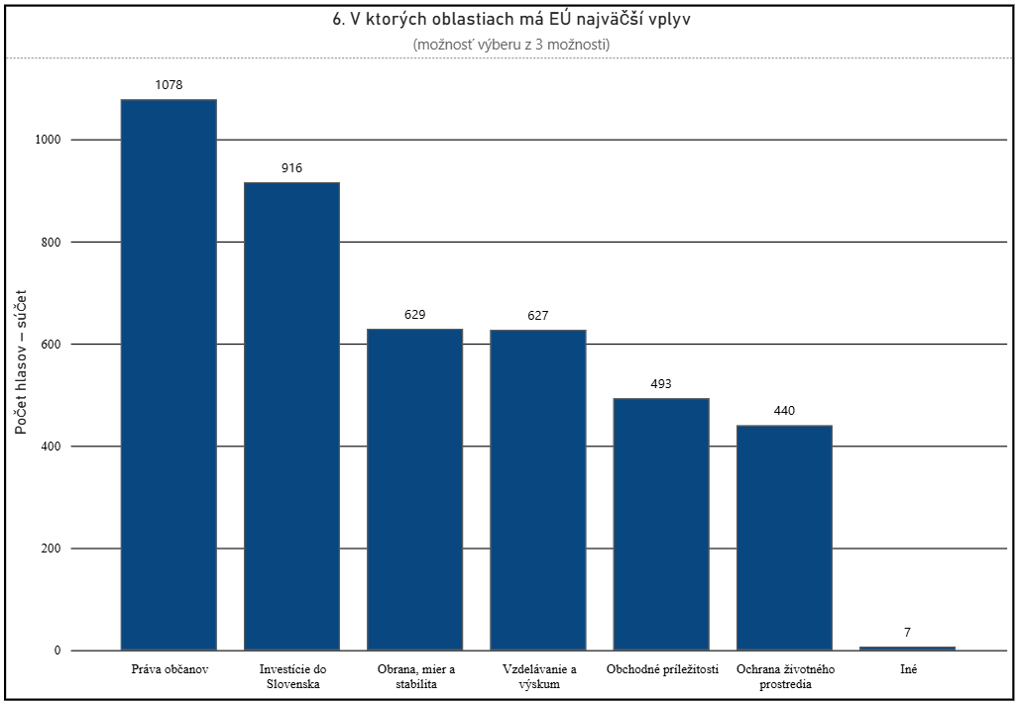 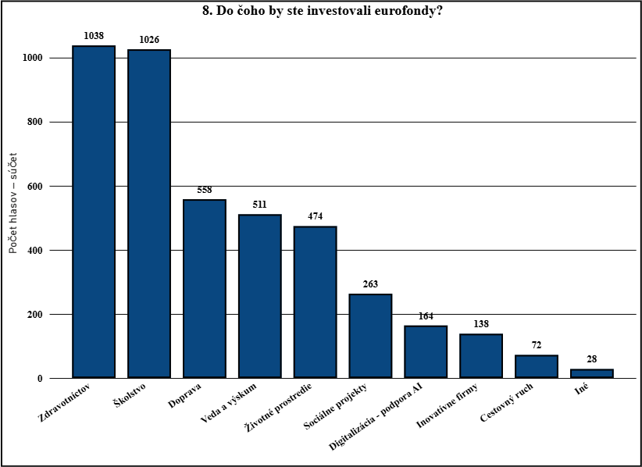
8. Do čoho by ste investovali peniaze z Eurofondov?
Oblasť | Počet hlasov | Pomer v %
Doprava | 558 | 12.18
Zdravotníctov | 1038 | 22.66
Školstvo | 1026 | 22.4
Životné prostredie | 474 | 10.35
Sociálne projekty | 263 | 5.74
Cestovný ruch | 72 | 1.57
Inovatívne firmy | 138 | 3.01
Veda a výskum | 511 | 11.15
Digitalizácia - podpora AI | 164 | 3.58
Iné | 28 | 0.61

7. V ktorých oblastiach ma EU najväčšie rezervy alebo zlyháva?
Oblasť | Počet hlasov | Pomer v %
Byrokracia | 860 | 18.73
Migrácia a azylová politika | 699 | 15.23
Prílišný vplyv veľkých krajín | 320 | 6.98
Nedostatočna komunikácia | 572 | 12.47
Obrana | 433 | 9.43
Zelené politiky | 376 | 8.18
Iné | 14 | 0.31

6. V ktorých oblastiach má podľa Vás EÚ najväčší pozitívny vplyv?
Oblasť | Počet hlasov | Pomer v %
Obchodné príležitosti | 493 | 10.76
Investície do Slovenska | 916 | 20
Práva občanov | 1078 | 23.53
Ochrana životného prostredia | 440 | 9.6
Obrana, mier a stabilita | 629 | 13.73
Vzdelávanie a výskum | 627 | 13.69
Iné | 7 | 0.15

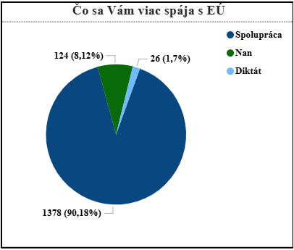
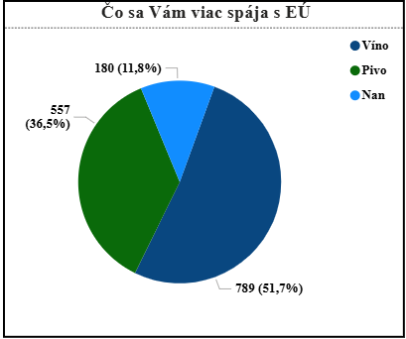
5. Označte slovo, ktoré sa Vám viac spája s Europskou únoiu
Pojem | Počet hlasov | Pomer v %
Spolupráca | 1378 | 90.18
Diktát | 26 | 1.7
Nan | 124 | 8.12

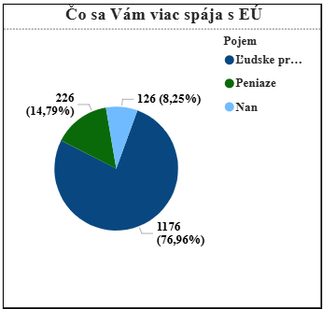
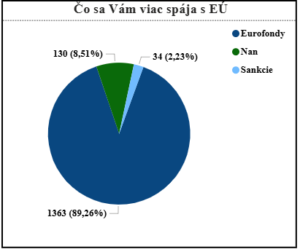
Pojem | Počet hlasov | Pomer v %
Ľudske práva | 1176 | 76.96
Peniaze | 226 | 14.79
Nan | 126 | 8.25

Pojem | Počet hlasov | Pomer v %
Rozvoj | 1380 | 90.79
Úpadok | 23 | 14.76
Nan | 125 | 8.25

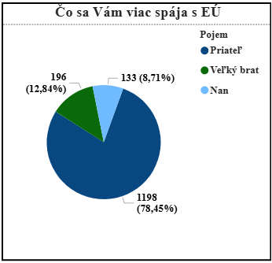
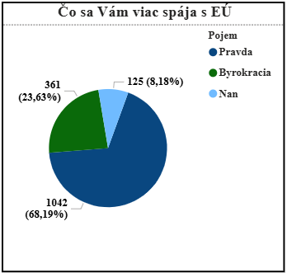
Pojem | Počet hlasov | Pomer v %
Pravda | 1042 | 70.48
Byrokracia | 361 | 24.41
Nan | 125 | 8.45

Pojem | Počet hlasov | Pomer v %
Sloboda | 1380 | 90.68
Nesloboda | 126 | 8.27
Nan | 22 | 1.45
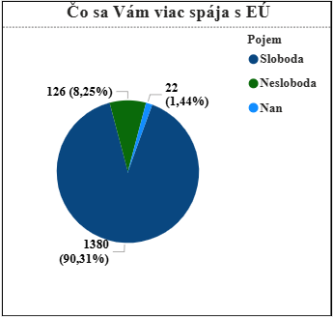
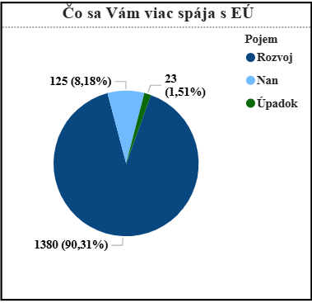
Pojem | Počet hlasov | Pomer v %
Priateľ | 1198 | 79.27
Veľký brat | 196 | 12.96
Nan | 133 | 8.8

Pojem | Počet hlasov | Pomer v %
Erazmus | 1020 | 70.46
Liberalizmus | 376 | 25.95
Nan | 131 | 9.05
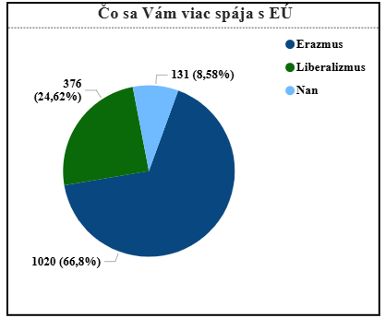
Poznámka:
Nan - hodnota vyjadruje počet respondentov, ktorý sa v ankete zdržali hlasovania, alebo pri zbere dát bol tento údaj zámerne vynechaný, alebo stratený
Pojem | Počet hlasov | Pomer v %
Eurofondy | 1363 | 89.99
Sankcie | 34 | 2.24
Nan | 130 | 8.58

Pojem | Počet hlasov | Pomer v %
Víno | 789 | 50.23
Pivo | 557 | 35.48
Nan | 180 | 11.47

4. Vyjadrite ako dobre poznáte Európsku úniu |  |  | 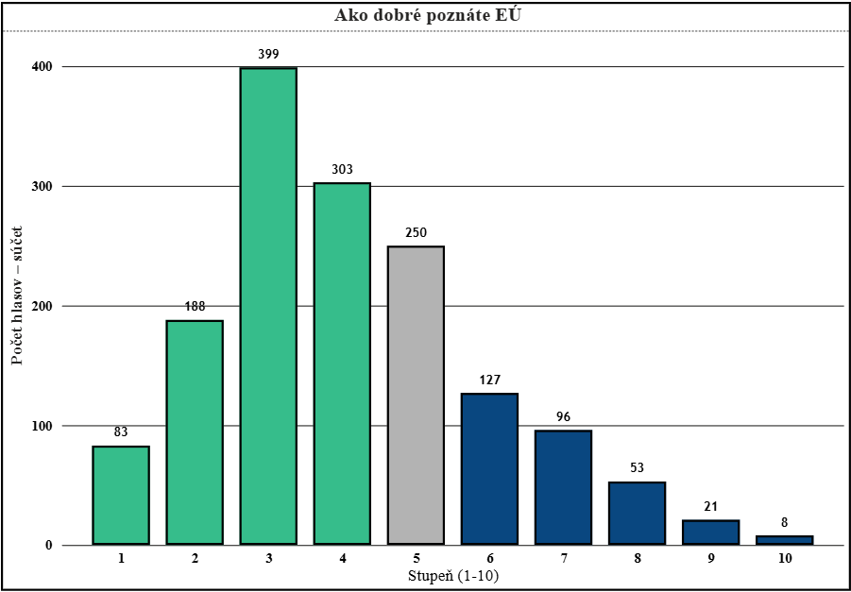 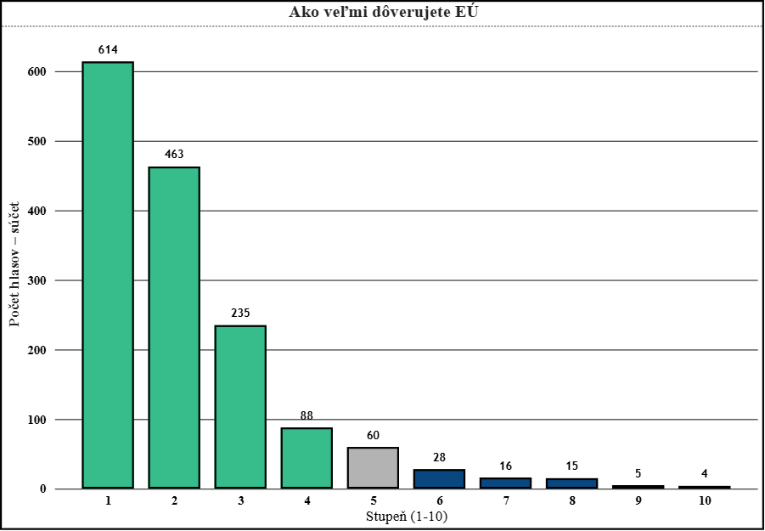 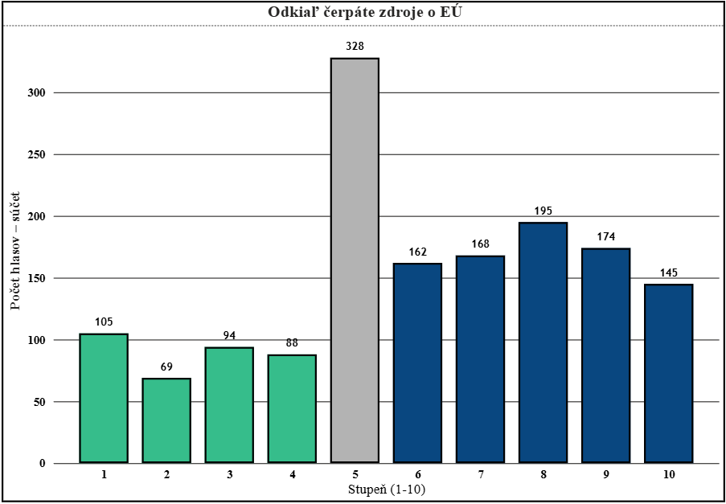
V rosahu 1-10 | Počet hlasov | Pomer v %
Stupeň 1 | 83 | May-43
Stupeň 2 | 188 | 2025-03-12
Stupeň 3 | 399 | 2025-11-26
Stupeň 4 | 303 | 19.83
Stupeň 5 | 250 | 16.36
Stupeň 6 | 127 | Aug-31
Stupeň 7 | 96 | Jun-28
Stupeň 8 | 53 | Mar-47
Stupeň 9 | 21 | Jan-37
Stupeň 10 | 8 | 0.52

4. Vyjadrite ako dôverujete Európskej únií
V rosahu 1-10 | Počet hlasov | Pomer v %
Stupeň 1 | 614 | 40.18
Stupeň 2 | 463 | 2025-03-30
Stupeň 3 | 235 | 15.38
Stupeň 4 | 88 | May-76
Stupeň 5 | 60 | Mar-93
Stupeň 6 | 28 | Jan-83
Stupeň 7 | 16 | May-25
Stupeň 8 | 15 | 0.98
Stupeň 9 | 5 | 0.33
Stupeň 10 | 4 | 0.26

4. Vyjadrite odkiaľ čerpáte informácie (1. -TV, rozhlas,noviny / 10. soc. Siete)
V rosahu 1-10 | Počet hlasov | Pomer v %
Stupeň 1 | 105 | Jun-87
Stupeň 2 | 69 | 1952-04-01
Stupeň 3 | 94 | 2015-06-01
Stupeň 4 | 88 | May-76
Stupeň 5 | 328 | 21.47
Stupeň 6 | 162 | Jun-25
Stupeň 7 | 168 | Oct-99
Stupeň 8 | 195 | Dec-76
Stupeň 9 | 174 | Nov-39
Stupeň 10 | 145 | Sep-49

3. Aký je Váš fyzický vek? |  |  | 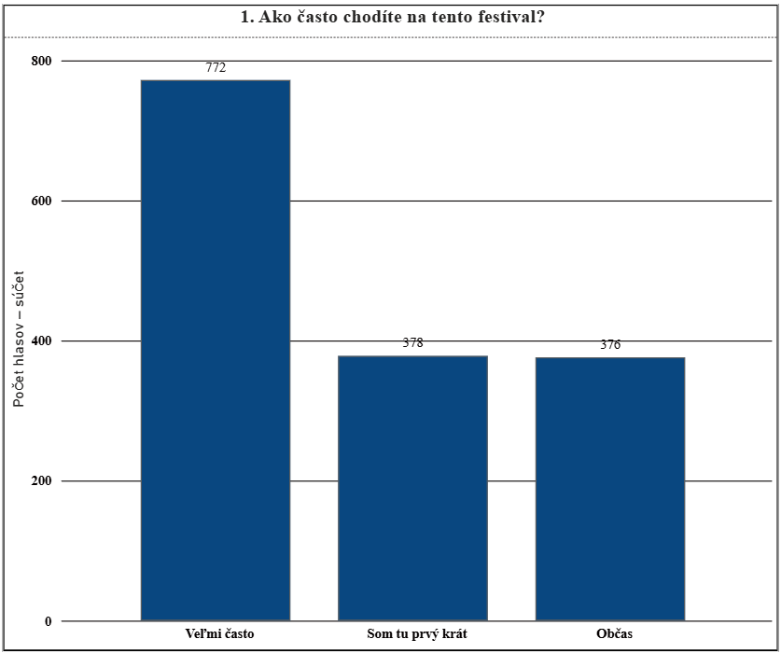 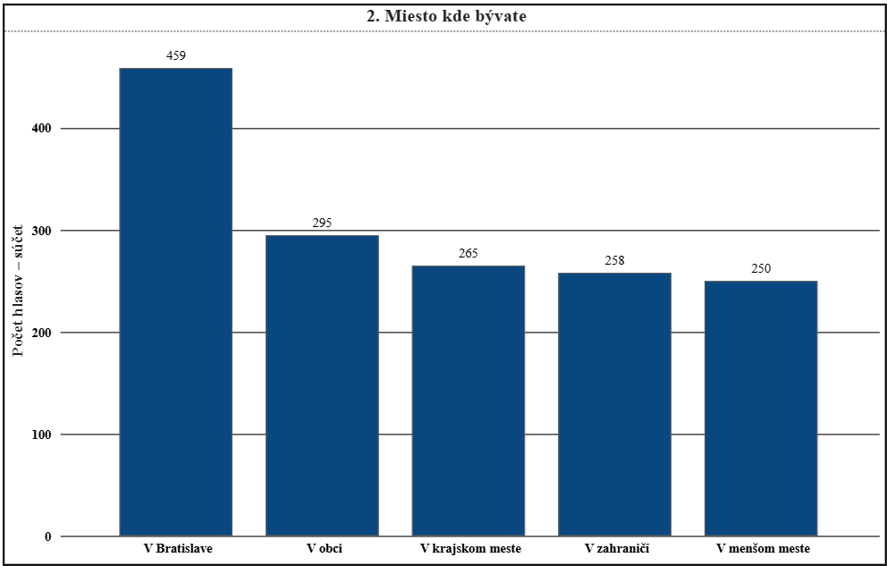 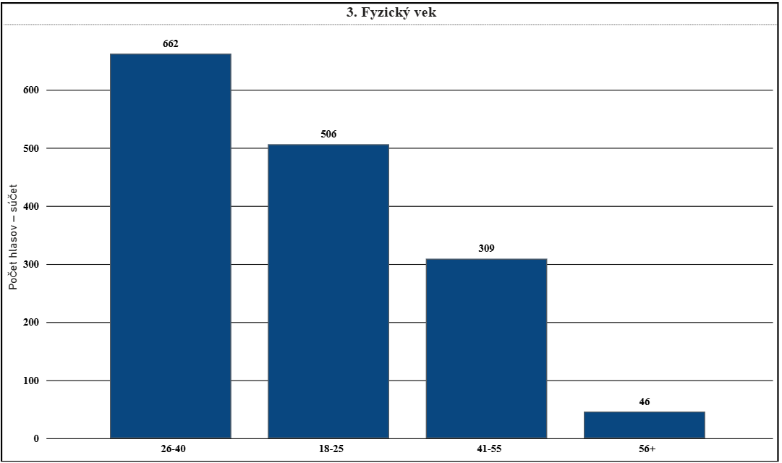 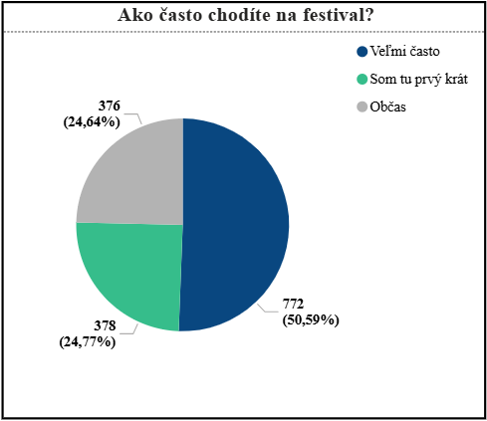 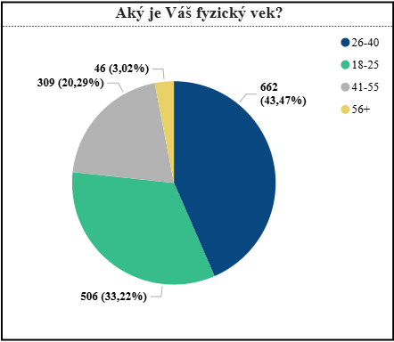 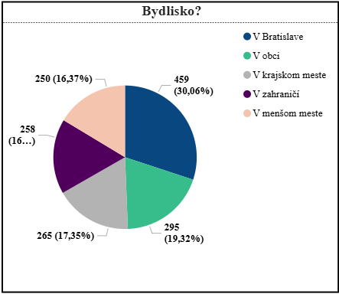
Vek | Počet hlasov | Pomer v %
18-25 | 506 | 33.22
26-40 | 662 | 43.47
41-55 | 309 | 20.29
56+ | 46 | 3.02

2. Bývate?
Miesto | Počet hlasov | Pomer v %
V obci | 295 | 19.59
V menšom meste | 250 | 16.61
V krajskom meste | 265 | 17.61
V Bratislave | 459 | 30.5
V zahraničí | 258 | 17.17

1. Ako často chodíte na festival?
Hodnota | Počet hlasov | Pomer v %
Veľmi často | 772 | 50.59
Občas | 376 | 24.64
Som tu prvý krát | 378 | 24.77

Hĺbková segmentácia
Hĺbková analýza - Pohoda (fest) |  |  | Grafické znázornenie

8. Do čoho by ste investovali peniaze z Eurofondov? |  |  | 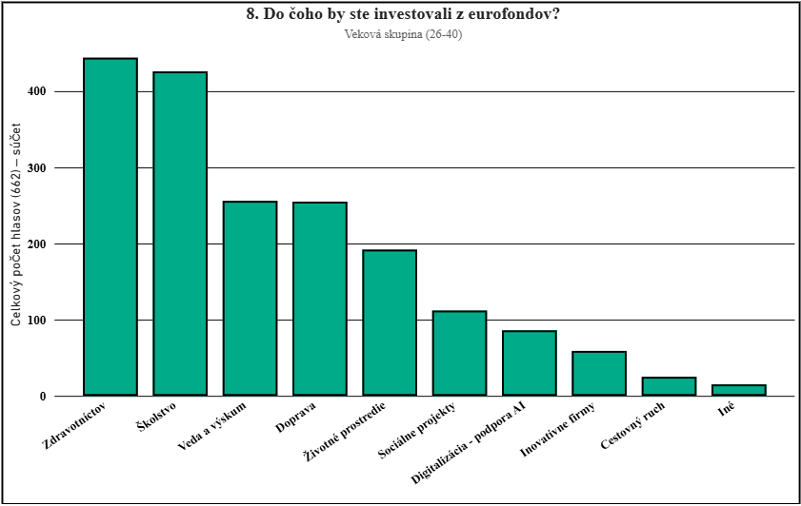 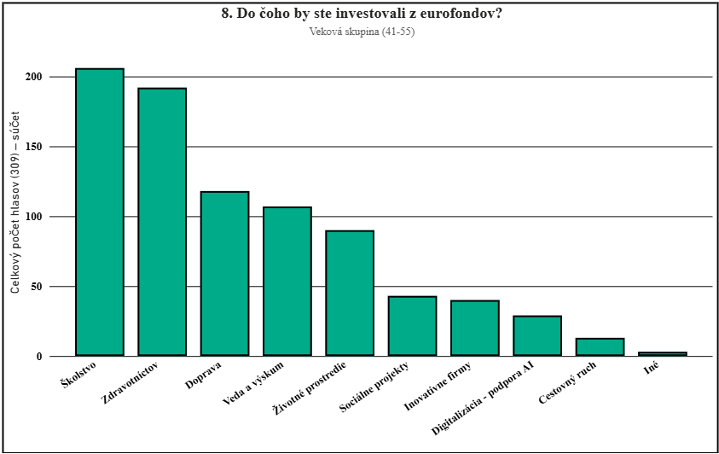 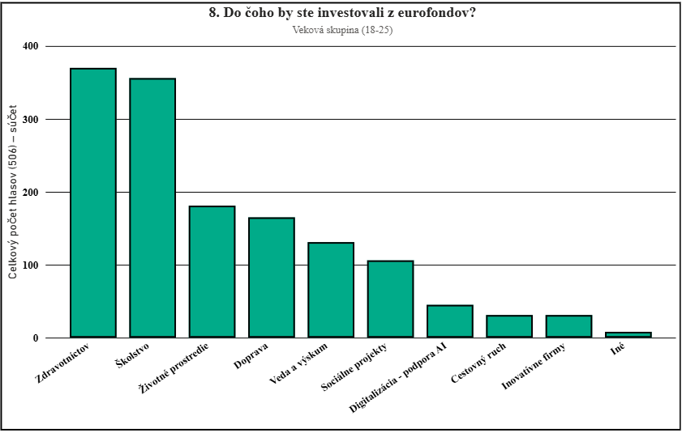
Veková skupina (18-25) | Celkový počet hlasov (506) | Pomer v %
Doprava | 165 | 10.86
Zdravotníctov | 370 | 24.37
Školstvo | 356 | 23.43
Životné prostredie | 181 | 11.92
Sociálne projekty | 106 | 6.98
Cestovný ruch | 31 | 2.05
Inovatívne firmy | 31 | 2.05
Veda a výskum | 131 | 8.63
Digitalizácia - podpora AI | 45 | 2.96
Iné | 8 | 0.53

Veková skupina (26-40) | Celkový počet hlasov (662) | Pomer v %
Doprava | 255 | 12.84
Zdravotníctov | 444 | 22.36
Školstvo | 426 | 21.46
Životné prostredie | 192 | 9.67
Sociálne projekty | 112 | 5.64
Cestovný ruch | 25 | 1.26
Inovatívne firmy | 59 | 2.97
Veda a výskum | 256 | 12.89
Digitalizácia - podpora AI | 86 | 4.33
Iné | 15 | 0.76

Veková skupina (41-55) | Celkový počet hlasov (309) | Pomer v %
Doprava | 118 | 12.73
Zdravotníctov | 192 | 20.72
Školstvo | 206 | 22.22
Životné prostredie | 90 | 9.71
Sociálne projekty | 43 | 4.64
Cestovný ruch | 13 | 1.4
Inovatívne firmy | 40 | 4.32
Veda a výskum | 107 | 11.54
Digitalizácia - podpora AI | 29 | 3.13
Iné | 3 | 0.32

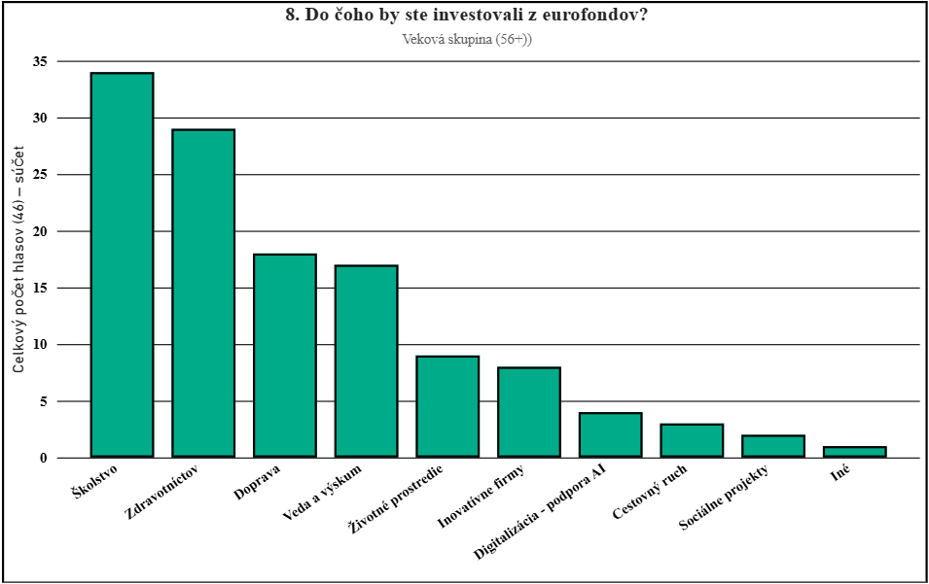
Veková skupina (56+) | Celkový počet hlasov (46) | Pomer v %
Doprava | 18 | 13.04
Zdravotníctov | 29 | 21.01
Školstvo | 34 | 24.64
Životné prostredie | 9 | 6.52
Sociálne projekty | 2 | 1.45
Cestovný ruch | 3 | 2.17
Inovatívne firmy | 8 | 5.8
Veda a výskum | 17 | 12.32
Digitalizácia - podpora AI | 4 | 2.9
Iné | 1 | 0.72

7. V ktorých oblastiach ma EU najväčšie rezervy alebo zlyháva? |  |  | 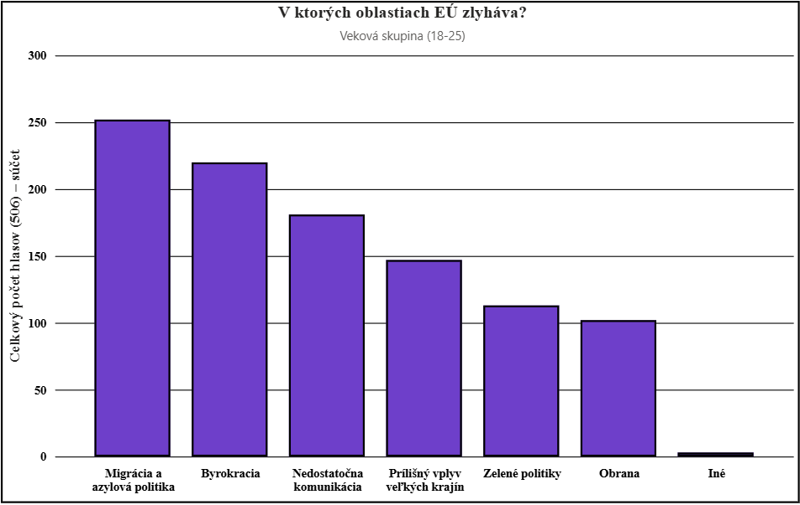 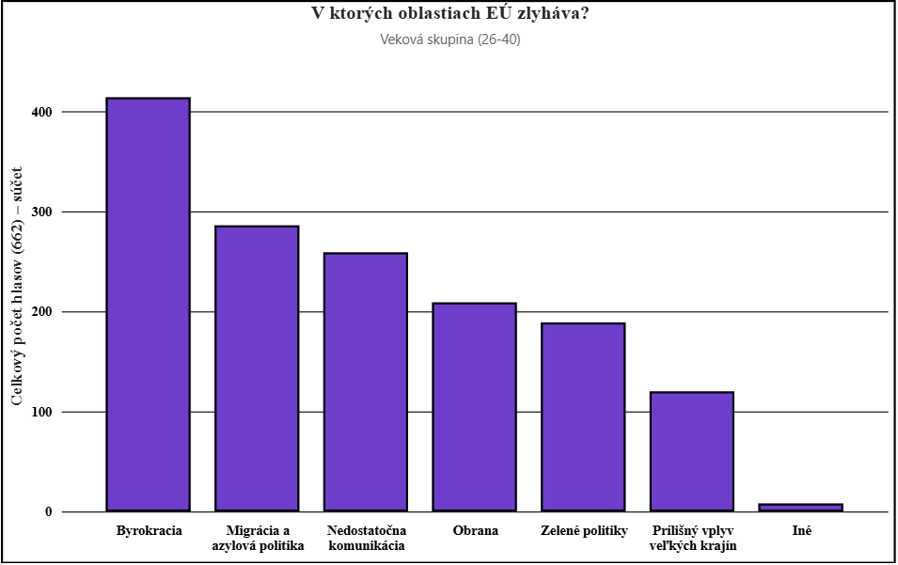 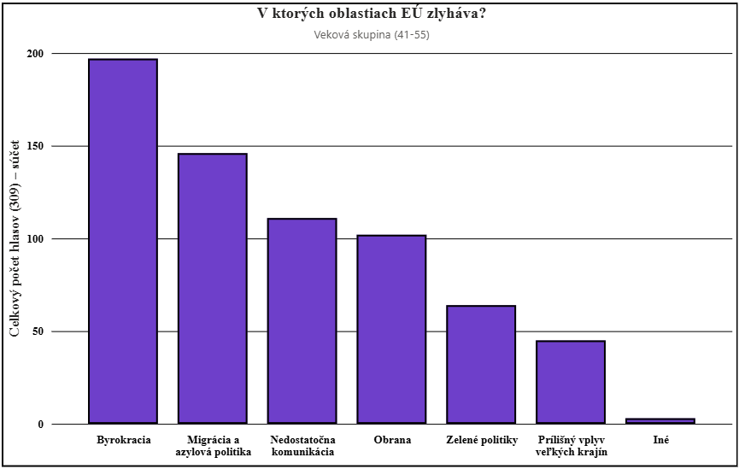 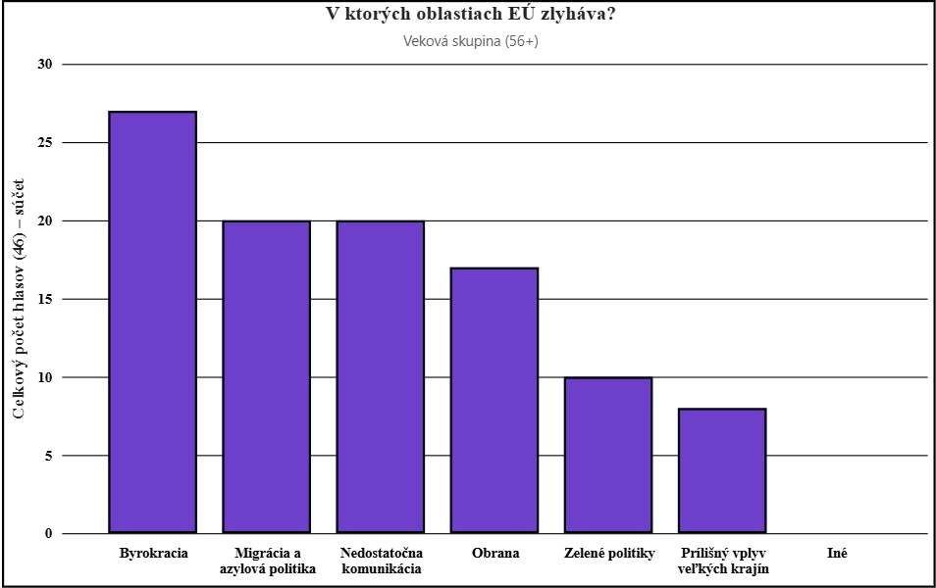
Veková skupina (18-25) | Celkový počet hlasov (506) | Pomer v %
Byrokracia | 220 | 14.49
Migrácia a azylová politika | 252 | 16.6
Prílišný vplyv veľkých krajín | 147 | 9.68
Nedostatočna komunikácia | 181 | 11.92
Obrana | 102 | 6.72
Zelené politiky | 113 | 7.45
Iné | 3 | 0.2

Veková skupina (26-40) | Celkový počet hlasov (662) | Pomer v %
Byrokracia | 414 | 20.84
Migrácia a azylová politika | 286 | 14.4
Prílišný vplyv veľkých krajín | 120 | 6.04
Nedostatočna komunikácia | 259 | 13.04
Obrana | 209 | 10.52
Zelené politiky | 189 | 9.52
Iné | 8 | 0.4

Veková skupina (41-55) | Celkový počet hlasov (309) | Pomer v %
Byrokracia | 197 | 21.26
Migrácia a azylová politika | 146 | 15.76
Prílišný vplyv veľkých krajín | 45 | 4.86
Nedostatočna komunikácia | 111 | 11.97
Obrana | 102 | 11.01
Zelené politiky | 64 | 6.9
Iné | 3 | 0.32

Veková skupina (56+) | Celkový počet hlasov (46) | Pomer v %
Byrokracia | 27 | 19.57
Migrácia a azylová politika | 20 | 14.49
Prílišný vplyv veľkých krajín | 8 | 5.8
Nedostatočna komunikácia | 20 | 14.49
Obrana | 17 | 12.32
Zelené politiky | 10 | 7.25
Iné | 0 | 0

6. V ktorých oblastiach má podľa Vás EÚ najväčší pozitívny vplyv? |  |  | 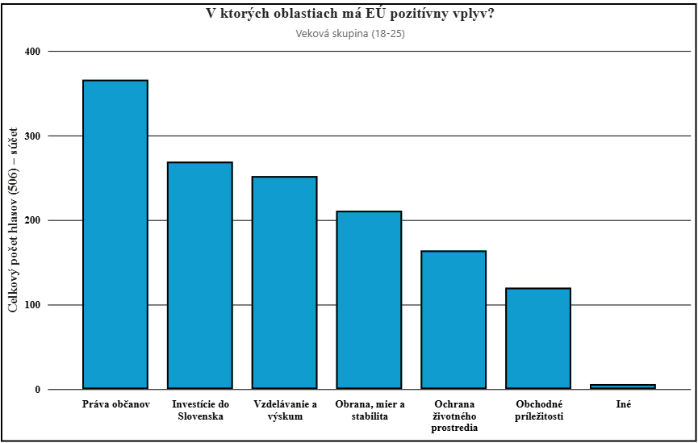 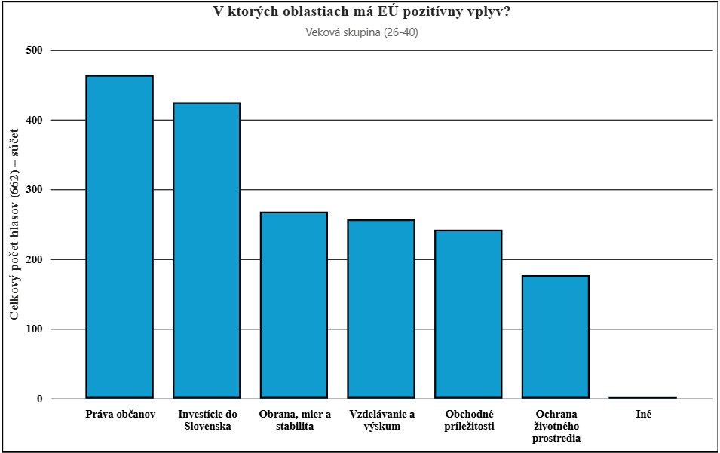 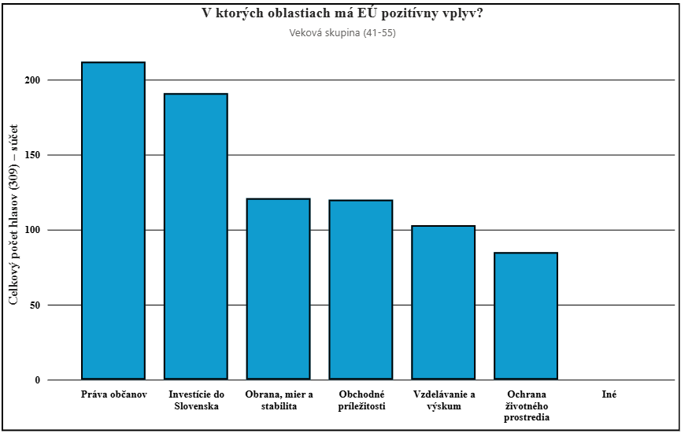 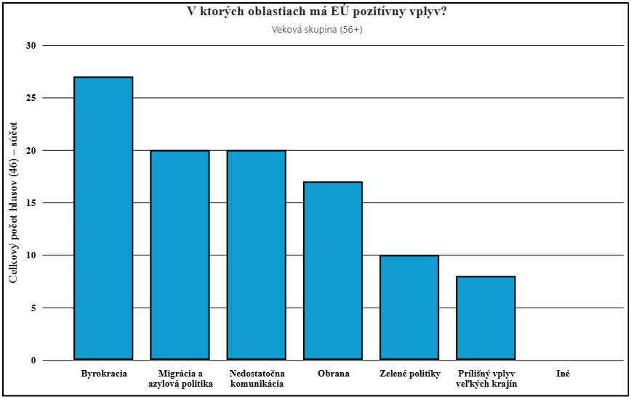
Veková skupina (18-25) | Celkový počet hlasov (506) | Pomer v %
Obchodné príležitosti | 120 | 7.91
Investície do Slovenska | 269 | 17.72
Práva občanov | 366 | 24.11
Ochrana životného prostredia | 164 | 10.8
Obrana, mier a stabilita | 211 | 13.9
Vzdelávanie a výskum | 252 | 16.6
Iné | 6 | 0.4

Veková skupina (26-40) | Celkový počet hlasov (662) | Pomer v %
Obchodné príležitosti | 242 | 12.18
Investície do Slovenska | 425 | 21.41
Práva občanov | 464 | 23.35
Ochrana životného prostredia | 177 | 8.91
Obrana, mier a stabilita | 268 | 13.49
Vzdelávanie a výskum | 257 | 12.94
Iné | 2 | 0.1

Veková skupina (41-55) | Celkový počet hlasov (309) | Pomer v %
Obchodné príležitosti | 120 | 12.95
Investície do Slovenska | 191 | 20.61
Práva občanov | 212 | 22.87
Ochrana životného prostredia | 85 | 9.17
Obrana, mier a stabilita | 121 | 13.05
Vzdelávanie a výskum | 103 | 11.11
Iné | 0 | 0

Veková skupina (56+) | Celkový počet hlasov (46) | Pomer v %
Obchodné príležitosti | 11 | 7.97
Investície do Slovenska | 29 | 21.01
Práva občanov | 33 | 23.91
Ochrana životného prostredia | 12 | 8.7
Obrana, mier a stabilita | 28 | 20.29
Vzdelávanie a výskum | 11 | 0.72
Iné | 0 | 0

5. Slovo, ktoré sa Vám spája s EÚ = PODĽA VEKU |  |  | 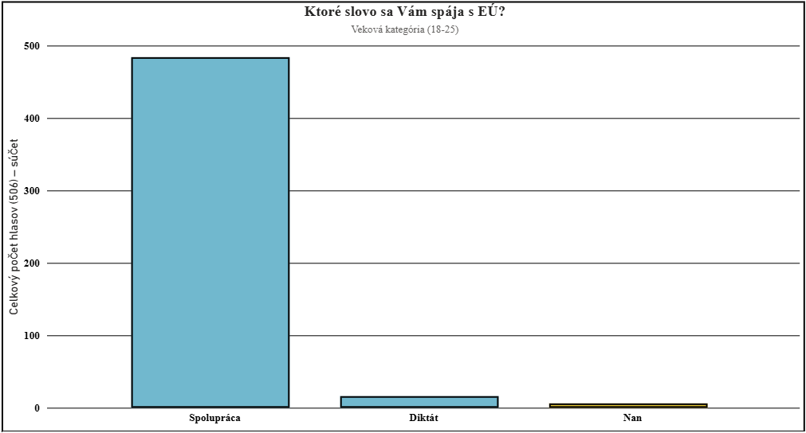 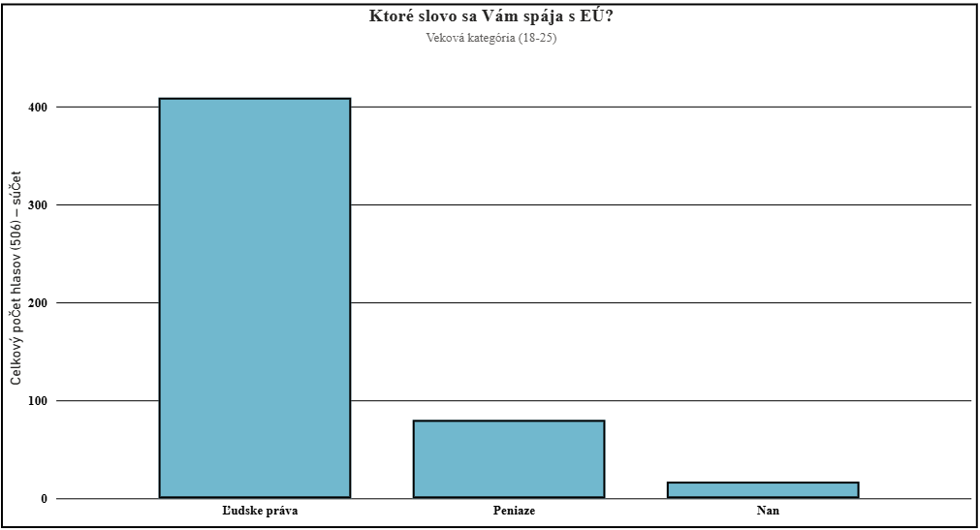 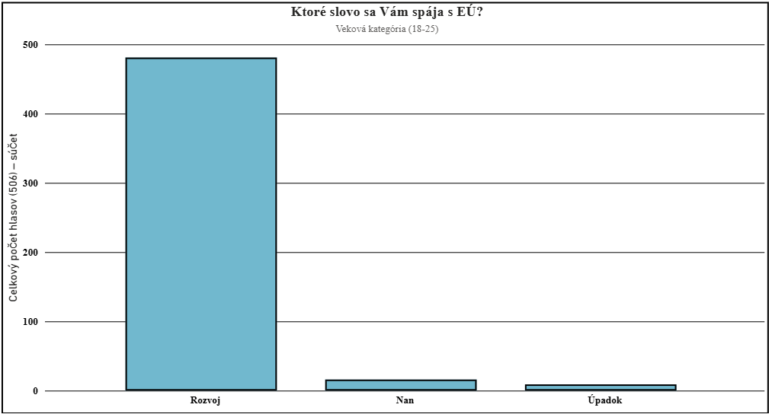 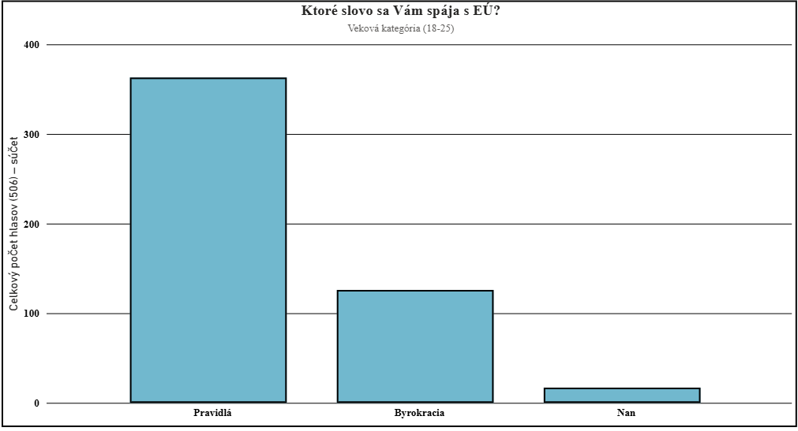 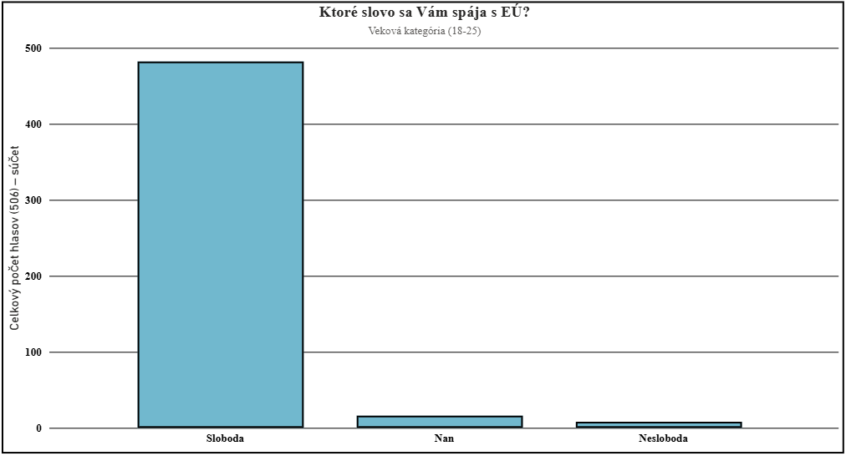 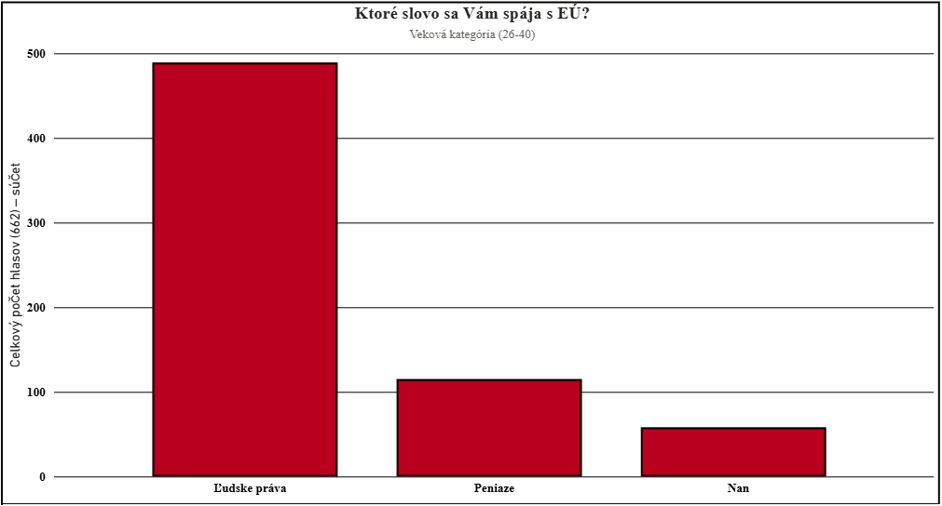 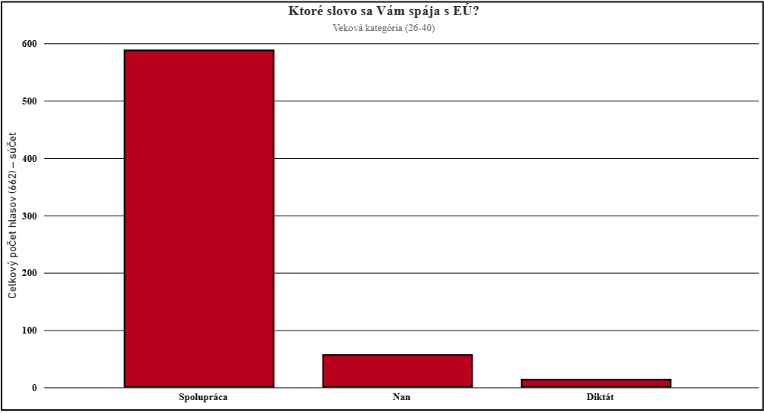 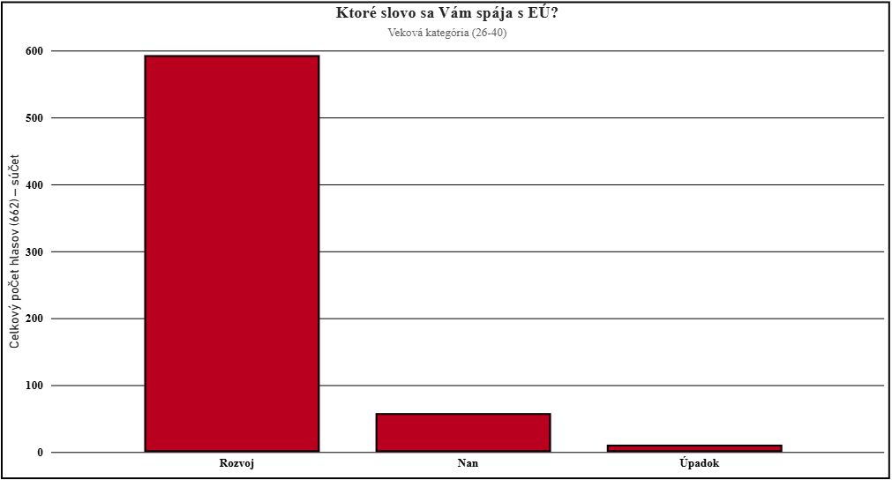 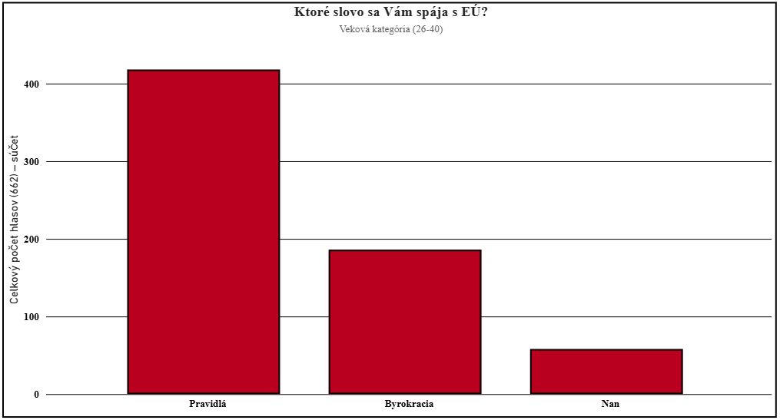
Veková skupina (18-25) | Celkový počet hlasov (506) | Pomer v %
Spolupráca | 484 | 95.65
Diktát | 16 | 3.16
Nan | 6 | 1.19

Ľudske práva | 409 | 80.83
Peniaze | 80 | 15.82
Nan | 17 | 3.36

Rozvoj | 481 | 95.06
Úpadok | 9 | 1.78
Nan | 16 | 3.16

Pravidlá | 363 | 71.74
Byrokracia | 126 | 24.9
Nan | 17 | 3.36

Sloboda | 482 | 95.25
Nesloboda | 8 | 1.58
Nan | 16 | 3.16

Veková skupina (26-40) | Celkový počet hlasov (662) | Pomer v %
Spolupráca | 589 | 88.97
Diktát | 15 | 2.27
Nan | 58 | 8.76

Ľudske práva | 489 | 73.87
Peniaze | 115 | 17.37
Nan | 58 | 8.76

Rozvoj | 593 | 89.58
Úpadok | 11 | 1.66
Nan | 58 | 8.76

Pravidlá | 418 | 63.14
Byrokracia | 186 | 28.07
Nan | 58 | 8.76
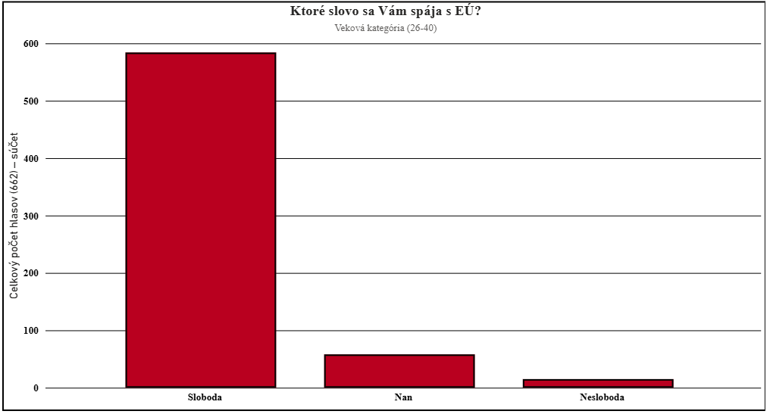
Sloboda | 584 | 88.22
Nesloboda | 15 | 2.27
Nan | 58 | 8.76

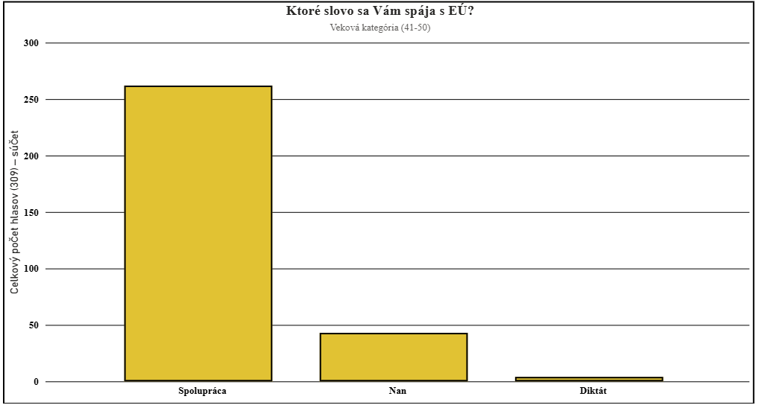
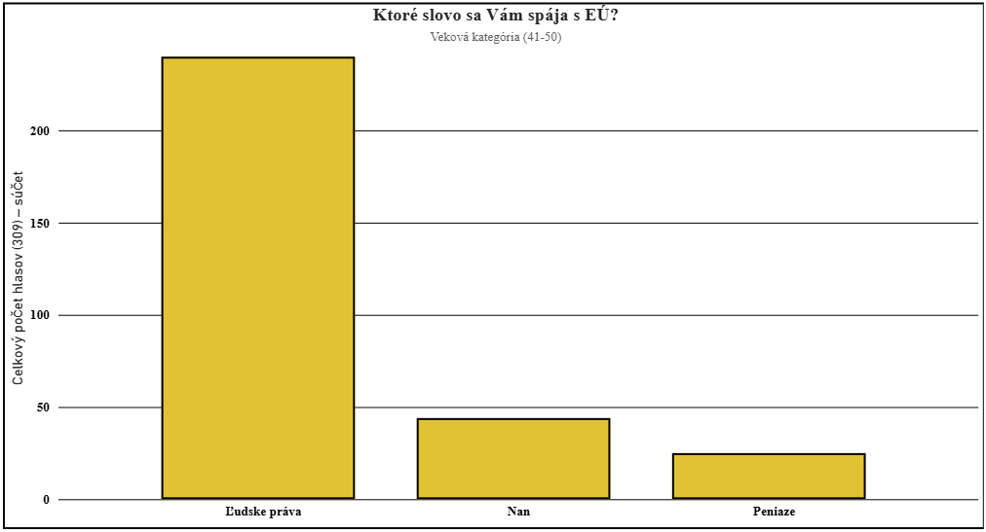
Veková skupina (41-55) | Celkový počet hlasov (309) | Pomer v %
Spolupráca | 262 | 84.79
Diktát | 4 | 1.29
Nan | 43 | 13.91

Ľudske práva | 240 | 77.67
Peniaze | 25 | 8.09
Nan | 44 | 14.24
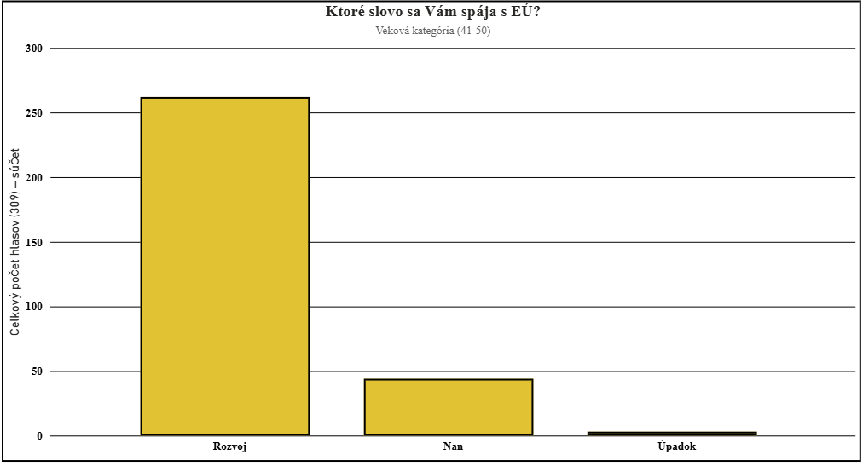
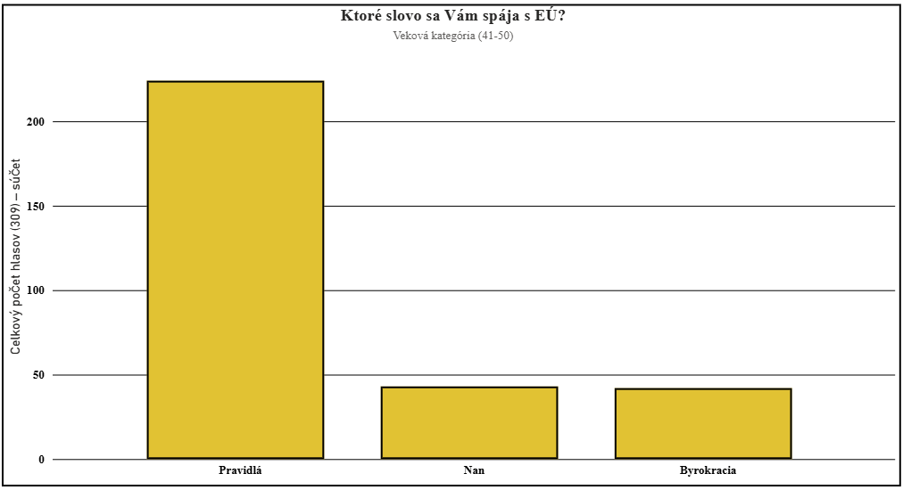
Rozvoj | 262 | 84.79
Úpadok | 3 | 0.97
Nan | 44 | 14.24


Pravidlá | 224 | 72.49
Byrokracia | 42 | 13.59
Nan | 43 | 13.92

Sloboda | 260 | 84.14
Nesloboda | 4 | 1.29
Nan | 45 | 14.57

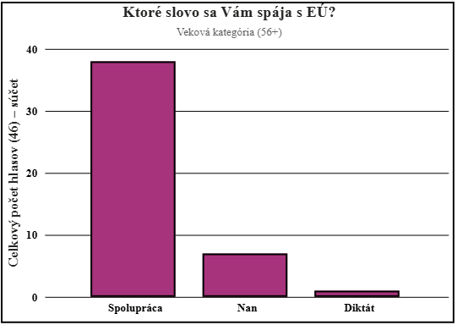
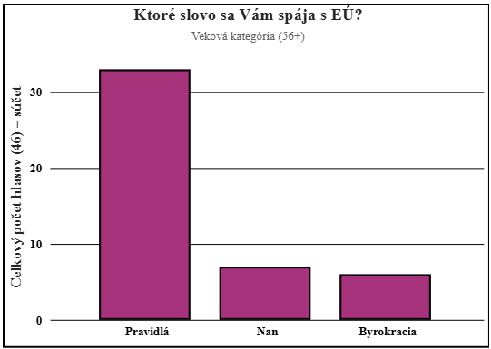
Veková skupina (56+) | Celkový počet hlasov (46) | Pomer v %
Spolupráca | 38 | 82.61
Diktát | 1 | 2.17
Nan | 7 | 15.22

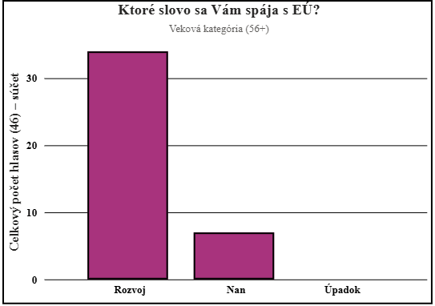

Ľudske práva | 34 | 73.91
Peniaze | 5 | 10.87
Nan | 7 | 15.22

Rozvoj | 34 | 73.91
Úpadok | 0 | 0
Nan | 7 | 15.22


Pravidlá | 33 | 71.74
Byrokracia | 6 | 13.04
Nan | 7 | 15.22

Sloboda | 39 | 84.78
Nesloboda | 0 | 0
Nan | 7 | 15.22



5. Slovo, ktoré sa Vám spája s EÚ = PODĽA BYDLISKA
OBEC | Celkový počet hlasov (295) | Pomer v %
Spolupráca | 268 | 90.85
Diktát | 6 | 2.03
Nan | 21 | 7.12



Ľudske práva | 221 | 74.92
Peniaze | 51 | 17.29
Nan | 23 | 7.8

Rozvoj | 271 | 91.86
Úpadok | 2 | 0.68
Nan | 22 | 7.46


Pravidlá | 221 | 74.92
Byrokracia | 61 | 20.68
Nan | 21 | 7.12

Sloboda | 272 | 92.2
Nesloboda | 1 | 0.34
Nan | 22 | 7.46



MENŠIE MESTO | Celkový počet hlasov (250) | Pomer v %
Spolupráca | 218 | 87.2
Diktát | 5 | 2
Nan | 27 | 10.8



Ľudske práva | 190 | 76
Peniaze | 34 | 13.6
Nan | 26 | 10.4

Rozvoj | 220 | 88
Úpadok | 3 | 1.2
Nan | 27 | 10.8


Pravidlá | 174 | 69.6
Byrokracia | 49 | 19.6
Nan | 27 | 10.8

Sloboda | 219 | 87.6
Nesloboda | 4 | 1.6
Nan | 27 | 10.8

KRAJSKÉ MESTO | Celkový počet hlasov (265) | Pomer v % |     
Spolupráca | 236 | 89.06
Diktát | 1 | 0.38
Nan | 28 | 10.57

Ľudske práva | 204 | 76.98
Peniaze | 32 | 12.08
Nan | 28 | 10.57

Rozvoj | 234 | 88.3
Úpadok | 3 | 1.13
Nan | 28 | 10.57

Pravidlá | 185 | 69.81
Byrokracia | 52 | 19.62
Nan | 28 | 10.57

Sloboda | 235 | 88.68
Nesloboda | 2 | 0.75
Nan | 28 | 10.57

BRATISLAVA | Celkový počet hlasov (459) | Pomer v % |     
Spolupráca | 414 | 90.2
Diktát | 10 | 2.18
Nan | 35 | 7.63

Ľudske práva | 356 | 77.56
Peniaze | 67 | 14.6
Nan | 36 | 7.84

Rozvoj | 416 | 90.63
Úpadok | 8 | 1.74
Nan | 35 | 7.63

Pravidlá | 317 | 69.06
Byrokracia | 106 | 23.1
Nan | 36 | 7.84

Sloboda | 415 | 90.41
Nesloboda | 8 | 1.74
Nan | 36 | 7.84

5. Slovo, ktoré sa Vám spája s EÚ = PODĽA ÚROVNE ZNALOSTÍ O EÚ |  |  |     
ROZSAH (1-4) | Celkový počet hlasov (975) | Pomer v %
Spolupráca | 885 | 90.77
Diktát | 14 | 1.44
Nan | 74 | 7.59

Ľudske práva | 762 | 78.15
Peniaze | 135 | 13.85
Nan | 76 | 7.79

Rozvoj | 891 | 91.28
Úpadok | 8 | 0.82
Nan | 74 | 7.59

Pravidlá | 664 | 68.1
Byrokracia | 233 | 23.9
Nan | 76 | 7.79

Sloboda | 885 | 90.77
Nesloboda | 13 | 1.33
Nan | 75 | 7.69

ROZSAH (5) | Celkový počet hlasov (250) | Pomer v % |     
Spolupráca | 223 | 89.2
Diktát | 6 | 2.4
Nan | 21 | 8.4

Ľudske práva | 191 | 76.4
Peniaze | 38 | 15.2
Nan | 21 | 8.4

Rozvoj | 224 | 89.6
Úpadok | 4 | 1.6
Nan | 22 | 8.8

Pravidlá | 177 | 70.8
Byrokracia | 53 | 21.2
Nan | 20 | 8

Sloboda | 225 | 90
Nesloboda | 3 | 1.2
Nan | 22 | 8.8

ROZSAH (6-10) | Celkový počet hlasov (305) | Pomer v % |     
Spolupráca | 270 | 88.52
Diktát | 6 | 1.97
Nan | 29 | 9.51

Ľudske práva | 223 | 73.11
Peniaze | 53 | 17.38
Nan | 29 | 9.51

Rozvoj | 201 | 65.9
Úpadok | 75 | 24.59
Nan | 29 | 9.51

Pravidlá | 270 | 88.52
Byrokracia | 29 | 9.51
Nan | 6 | 1.97

Sloboda | 225 | 73.77
Nesloboda | 3 | 0.98
Nan | 22 | 7.21

